day54_项目webservice改造&报表导出基础
1. webservice远程系统调用

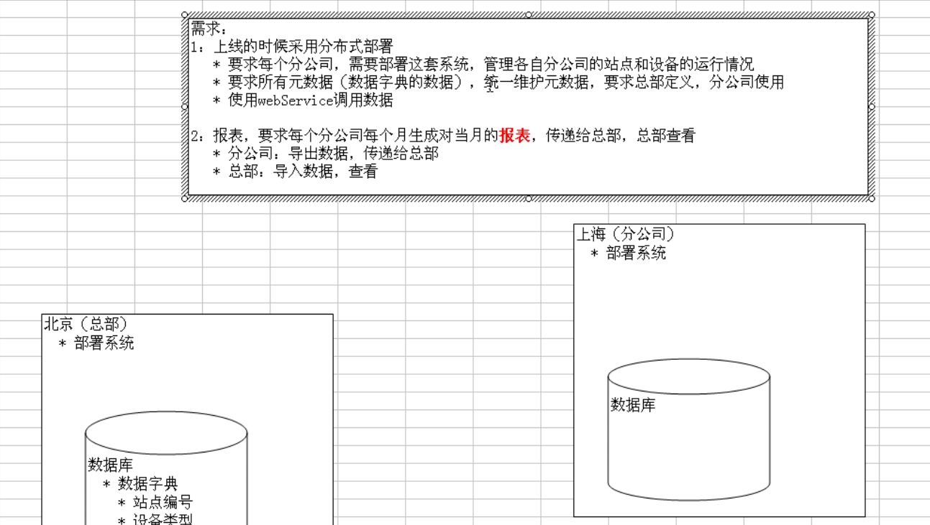

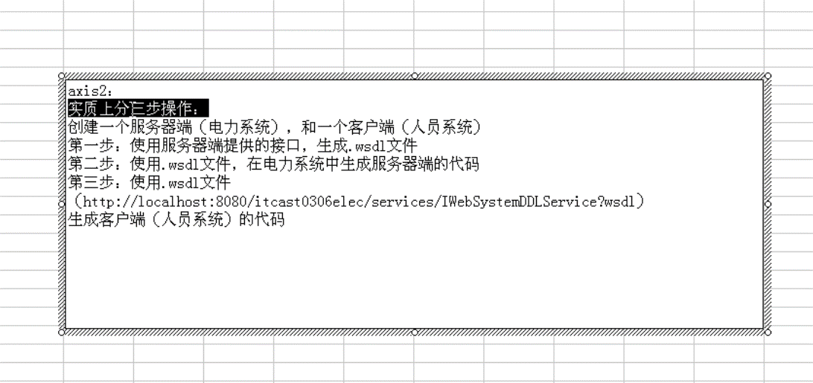

因为现在使用Spring Framework提供服务端的API（伪Webservice），暂时不使用webservice，所以此部分的相关视频暂时不学。

后面的导出功能实际后端实现参见day56_POI导出JXL导入 340

